やり過ぎ君 使用方法
やり過ぎ君 - version1 - の使い方

Step1 | Avaya CMC Supervisor の「統合レポート」より
 | 入電件数/応答呼数 を「やり過ぎ君」の入電件数/応答呼数 へ転記してください。
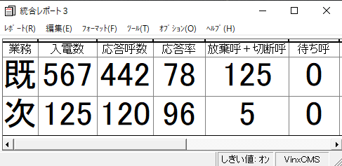
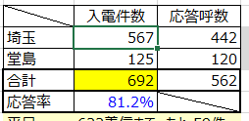

Step2 | Avaya CMC Supervisor にて

 | レポート ボタン押す

Step3 | ヒストリカル - その他 - コールレコード を選択する
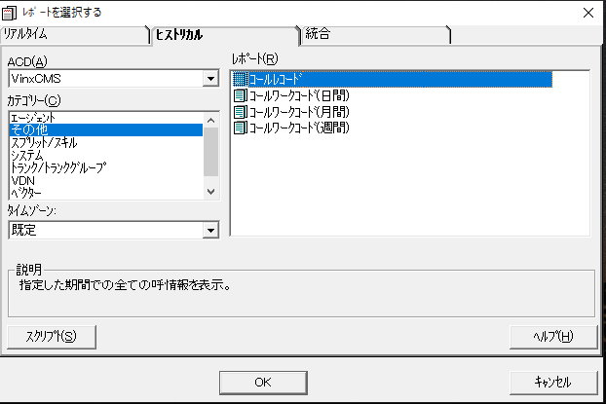

Step4 | 集計したい | 開始日 | 開始時間 | 停止日 | 停止時間 | の各項目を指定して「OKボタン」を押す
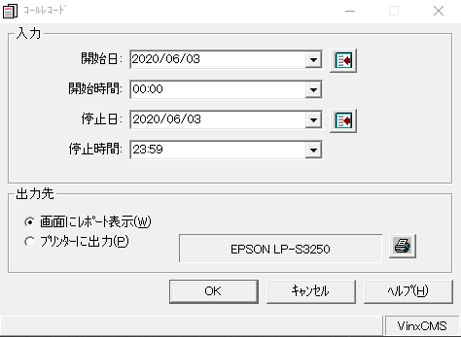

 | 集計結果レポートが画面に表示されます
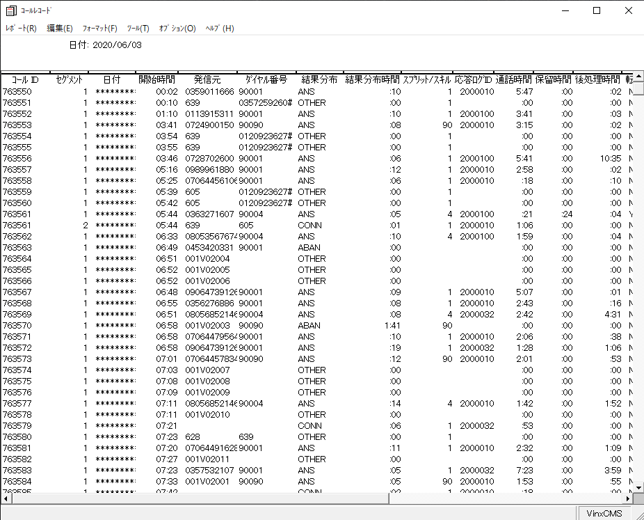

Step5 | 画面に表示された結果レポートをエクスポートする
 | 編集 - すべてのデータをエクスポート(A) を指示する
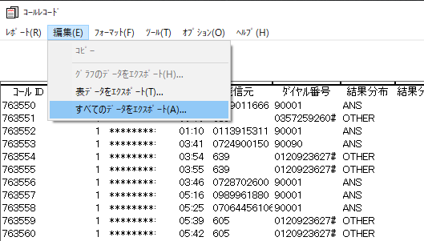

Step6 | ファイルへエクスポート(F) を選択して、保存するためのファイル名(.txt)を指定して「OKボタン」を押す
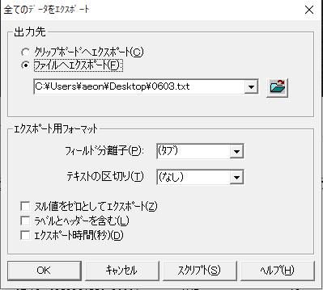

 |  |  | 既に同名ファイルが存在する場合には、上書きするか？聞いてきます。
 |  |  | エクスポート終了後、下記ダイアログメッセージが表示されたらエクスポート完了です。
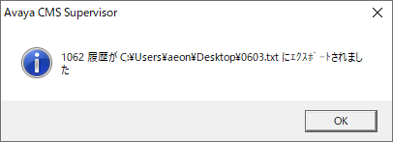

 |  |  | 画面に表示されている「コールレコード」は右上の「✖」を押下して閉じてください。

Step7 | 「やり過ぎ君」の実行
 |  |  | 画面右上の「集計開始」ボタンを押してください。

 |  |  | Step5 にて保存したエクスポートファイルを指定するようダイアログメッセージが表示されます。
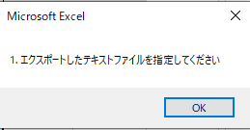

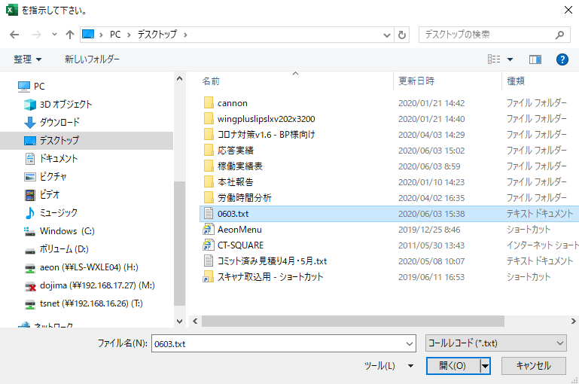

 |  |  | 集計処理は、ほんの一瞬で終了します。下記ダイアログが表示されますので結果を確認してください。
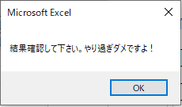

 |  |  | やり過ぎダメですよ！

 | 注意事項
 |  | 「やり過ぎ君は、あくまでも基本表の値のみ集計しています。
 |  | 時間経過や残り時間などの目安値を求めるためには、各自紫網掛け部分に
 |  | 17:00まで(23:00までの)の残り時間を入力してください。

Step8 | 時間ごとの進捗ペースを後の参考として分析するため、日付シートを作成して時間ごとの状況記録をお願します。

 |  | 下記範囲をコピーして・・・

 |  | 日付シートに張り付けてください
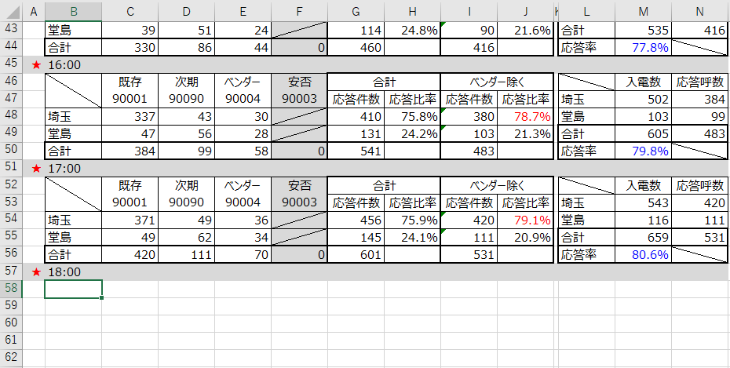

以上です

